Z曲げ 実績記入
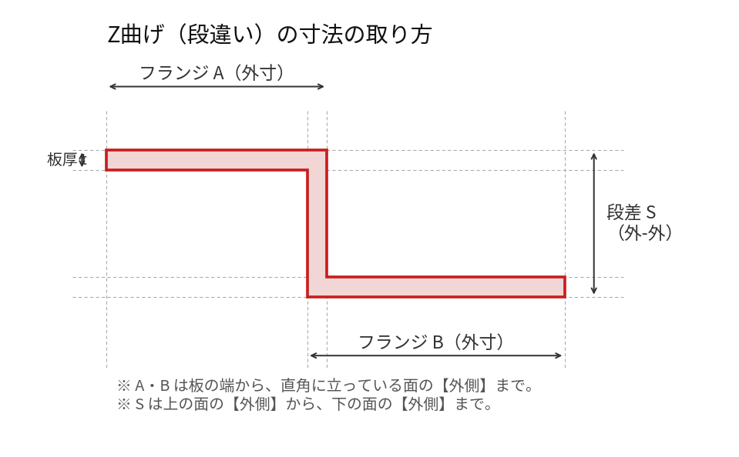
Z曲げ（段違い）実績記入シート ― 下型14型
株式会社高橋鉄骨 曲げ可否判断シート用 ／ うすい青＝参考（いまの計算値・触らない） うすい黄＝実際の値を書き込む欄 ●＝断面の図面がある型
 |  |  |  |  | 書き方 ①寸法は左の絵のとおり。フランジA・Bは外寸、段差Sは外-外。 ②左のうすい青「参考」を見ながら、右のうすい黄に実際の値を書く。分かるところだけでよい。 ③上限が無いなら「なし」と書く。 ④表に無い材質・板厚は「その他」の行へ。 参考の中身 ・最小フランジ 外寸（表）… 折り曲げ表の最小外寸。これより短いとV溝に落ちる。 ・段差S 暫定 … 3×(曲げ内R＋板厚)。実績2件に合わせた式。14型ぜんぶ出せます。 ・段差S 幾何 … 当たり判定から出した値。●の5型だけ。角をピン角で見るので小さめに出ます。 実際の最小は暫定と幾何の大きいほうになるはず。そこを確かめたいです。

金型・材質・板厚 |  |  |  |  | 参 考 ── いまの計算値 |  |  | 記 入 ── 実際の値
下型 | V幅 | 曲げ 内R | 材質 | 板厚 t | 最小フランジ 外寸（表） | 段差S 最小 暫定 | 段差S 最小 幾何 | フランジA 最小 | フランジA 最大 | 段差S 最小 | フランジB 最小 | フランジB 最大 | 備考
材質：鉄
V8 | 8 | 1.3 | 鉄 | 1.2 | 6.5 | 7.5 | —
 |  |  | 鉄 | 1.6 | 7.5 | 8.7 | —
● V12 | 12 | 2 | 鉄 | 1.2 | 9 | 9.6 | 11
 |  |  | 鉄 | 1.6 | 10 | 10.8 | 11.5
 |  |  | 鉄 | 2.3 | 10 | 12.9 | 12.3 |  |  | 12.3 |  |  | 12.3でギリギリ（実績）
V16 | 16 | 2.6 | 鉄 | 2.3 | 12 | 14.7 | —
 |  |  | 鉄 | 3.2 | 13 | 17.4 | —
V20 | 20 | 3.3 | 鉄 | 3.2 | 15 | 19.5 | —
 |  |  | 鉄 | 4.5 | 17.5 | 23.4 | —
● V25 | 25 | 4 | 鉄 | 3.2 | 18.5 | 21.6 | 22.5
 |  |  | 鉄 | 4.5 | 20 | 25.5 | 23.8
 |  |  | 鉄 | 5 | 20 | 27 | —
 |  |  | 鉄 | 6 | 21 | 30 | 25.6 |  |  | 30 |  |  | 内Rで30が最小（実績）
● V32 | 32 | 5 | 鉄 | 3.2 | 22 | 24.6 | 37.2
 |  |  | 鉄 | 4.5 | 23 | 28.5 | 39
 |  |  | 鉄 | 5 | 24 | 30 | —
 |  |  | 鉄 | 6 | 25 | 33 | 41
● V40 | 40 | 6.5 | 鉄 | 3.2 | 25 | 29.1 | 38.5
 |  |  | 鉄 | 4.5 | 27 | 33 | 39.8
 |  |  | 鉄 | 5 | 27 | 34.5 | —
 |  |  | 鉄 | 6 | 30 | 37.5 | 41.3
 |  |  | 鉄 | 9 | 37 | 46.5 | 46
V50 | 50 | 8 | 鉄 | 6 | 35 | 42 | —
 |  |  | 鉄 | 8 | 38.5 | 48 | —
● V63 | 63 | 10 | 鉄 | 9 | 45 | 57 | 59.6
V80 | 80 | 13 | 鉄 | 9 | 55 | 66 | —
 |  |  | 鉄 | 10 | 55 | 69 | —
 |  |  | 鉄 | 12 | 60 | 75 | —
V100 | 100 | 16 | 鉄 | 12 | 75 | 84 | —
V125 | 125 | 20 | 鉄 | 12 | 90 | 96 | —
 |  |  | 鉄 | 16 | 95 | 108 | —
V160 | 160 | 26 | 鉄 | 16 | 110 | 126 | —
 |  |  | 鉄 | 19 | 115 | 135 | —
 |  |  | 鉄 | 22 | 131 | 144 | —
材質：縞
● V25 | 25 | 4 | 縞 | 2.3 | 18.5 | 18.9 | —
 |  |  | 縞 | 3.2 | 19 | 21.6 | —
 |  |  | 縞 | 4.5 | 20 | 25.5 | —
● V40 | 40 | 6.5 | 縞 | 3.2 | 27 | 29.1 | —
 |  |  | 縞 | 4.5 | 29 | 33 | —
 |  |  | 縞 | 6 | 30 | 37.5 | —
V80 | 80 | 13 | 縞 | 9 | 56 | 66 | —
 |  |  | 縞 | 12 | 60 | 75 | —
その他（表に行が無い組合せ・特殊なケース） 下型・材質・板厚も書いてください
 |  |  |  |  | — | — | —
 |  |  |  |  | — | — | —
 |  |  |  |  | — | — | —
 |  |  |  |  | — | — | —
 |  |  |  |  | — | — | —
※ ●＝断面の図面がある5型（V12・V25・V32・V40・V63）。この5型だけ「段差S 幾何」が出せます。他は図面をいただければ出します。
※ 青字2件はこれまでに聞いた実績です。違っていたら直してください。
※ フランジの「最大」は断面の判定では上限が出ませんでした（長いフランジは平らに寝ているだけで当たる所が無いため）。実際の上限は機械の奥行きや持ち方で決まるので、そこを教えてください。
※ 記入後、このファイルをそのまま返してください。判断シートに入れます。

